表格4
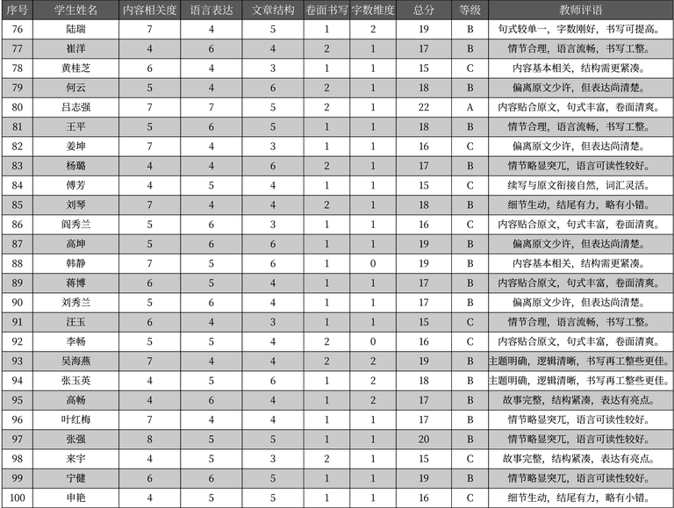
序号 | 学生姓名 | 内容相关度 | 语言表达 | 文章结构 | 卷面书写 | 字数维度 | 总分 | 等级 | 教师评语
76 | 陆瑞 | 7 | 4 | 5 | 1 | 2 | 19 | B | 句式较单一，字数刚好，书写可提高。
77 | 崔洋 | 4 | 6 | 4 | 2 | 1 | 17 | B | 情节合理，语言流畅，书写工整。
78 | 黄桂枝 | 6 | 4 | 3 | 1 | 1 | 15 | C | 内容基本相关，结构需更紧凑。
79 | 何云 | 5 | 4 | 6 | 2 | 1 | 18 | B | 偏离原文少许，但表达尚清楚。
80 | 吕志强 | 7 | 7 | 5 | 2 | 1 | 22 | A | 内容贴合原文，句式丰富，卷面清爽。
81 | 王平 | 5 | 6 | 5 | 1 | 1 | 18 | B | 情节合理，语言流畅，书写工整。
82 | 姜坤 | 7 | 4 | 3 | 1 | 1 | 16 | C | 偏离原文少许，但表达尚清楚。
83 | 杨璐 | 4 | 4 | 6 | 2 | 1 | 17 | B | 情节略显突兀，语言可读性较好。
84 | 傅芳 | 4 | 5 | 4 | 1 | 1 | 15 | C | 续写与原文衔接自然，词汇灵活。
85 | 刘琴 | 7 | 4 | 4 | 2 | 1 | 18 | B | 细节生动，结尾有力，略有小错。
86 | 阎秀兰 | 5 | 6 | 3 | 1 | 1 | 16 | C | 内容贴合原文，句式丰富，卷面清爽。
87 | 高坤 | 5 | 6 | 6 | 1 | 1 | 19 | B | 偏离原文少许，但表达尚清楚。
88 | 韩静 | 7 | 5 | 6 | 1 | 0 | 19 | B | 内容基本相关，结构需更紧凑。
89 | 蒋博 | 6 | 5 | 4 | 1 | 1 | 17 | B | 内容贴合原文，句式丰富，卷面清爽。
90 | 刘秀兰 | 5 | 6 | 4 | 1 | 1 | 17 | B | 偏离原文少许，但表达尚清楚。
91 | 汪玉 | 6 | 4 | 3 | 1 | 1 | 15 | C | 情节合理，语言流畅，书写工整。
92 | 李畅 | 5 | 5 | 4 | 2 | 0 | 16 | C | 内容贴合原文，句式丰富，卷面清爽。
93 | 吴海燕 | 7 | 4 | 4 | 2 | 2 | 19 | B | 主题明确，逻辑清晰，书写再工整些更佳。
94 | 张玉英 | 4 | 5 | 6 | 1 | 2 | 18 | B | 主题明确，逻辑清晰，书写再工整些更佳。
95 | 高畅 | 4 | 6 | 4 | 1 | 2 | 17 | B | 故事完整，结构紧凑，表达有亮点。
96 | 叶红梅 | 7 | 4 | 4 | 1 | 1 | 17 | B | 情节略显突兀，语言可读性较好。
97 | 张强 | 8 | 5 | 5 | 1 | 1 | 20 | B | 情节略显突兀，语言可读性较好。
98 | 来宇 | 4 | 5 | 3 | 2 | 1 | 15 | C | 故事完整，结构紧凑，表达有亮点。
99 | 宁健 | 6 | 6 | 5 | 1 | 1 | 19 | B | 情节略显突兀，语言可读性较好。
100 | 申艳 | 4 | 5 | 5 | 1 | 1 | 16 | C | 细节生动，结尾有力，略有小错。

